Функціонал
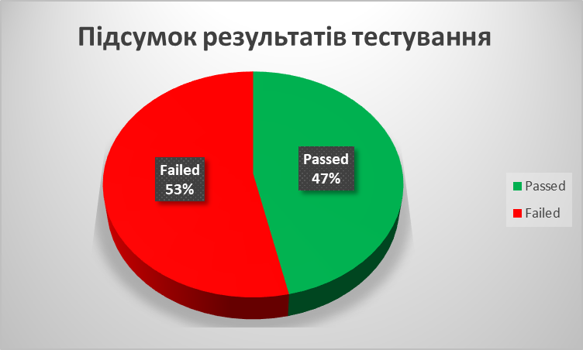
 | Лендінг сервісу з доставки піци WEB-ресурс http://exm4.cpto.rv.ua/ | Google Chrom версія 106.0.5249.119 | Opera версія 91.0.4516.77 | Microsoft Edge Версия 106.0.1370.52 | Примітка/Посилання на баг-репорт Тестування BlackBox з використанням Chrome DevTools | Passed | Failed
1. Загальна перевірка |  |  |  |  |  | 20 | 23
1.1 | Headline. Перевірити, чи присутні:
1.1.1 | Логотип магазину | Passed | Passed | Passed
1.1.2 | Загальний опис | Passed | Passed | Passed
1.1.3 | Контактні телефони | Passed | Passed | Passed
1.2 | Navigation. Перевірити функціонування інтерактивних елементів:
1.2.1 | Підзаголовку | Failed | Failed | Failed | при наведенні курсору текст розбігається в різні сторони
1.2.2 | Розділів головного меню:
а) | Головна | Failed | Failed | Failed | не клікабельна
б) | Піца | Passed | Passed | Passed
в) | Акції | Passed | Passed | Passed
г) | Доставка | Failed | Failed | Failed | не виконує перехід до розділу "Доставка"
д) | Контакти | Failed | Failed | Failed | кнопка зменшується в розмірах рпи наведені курсору
1.3 | Footer. Перевірити, чи наявні елементи:
1.3.1 | Нижній банер | Failed | Failed | Failed | має ліве зміщення
1.3.2 | Логотип магазину | Failed | Failed | Failed | відсутній
1.3.3 | Контакти та адреса | Passed | Passed | Passed
1.3.4 | Електронна пошта | Failed | Failed | Failed | відсутня
1.3.5 | Гіперпосилання на сторінки соц.мереж компанії | Failed | Failed | Failed | відсутнє
1.3.6 | Мапа навігації в розділі "Самовивіз" | Failed | Failed | Failed | має нерозбірливе зображення
1.3.7 | Розробник сайту компанії | Failed | Failed | Failed | відсутнє
1.3.8 | Підписка на розсилку новин та акцій | Failed | Failed | Failed | відсутня на сайті
1.3.9 | Форма зворотнього звязку | Failed | Failed | Failed | відсутня на сайті
1.3.10 | Кнопка повернення до головного меню | Passed | Passed | Passed
2. Слайдер
2.1. | Перевірити, що усі види піци мають зображення | Passed | Passed | Passed
2.2. | Перевірити, що на всіх видах піци відображено її назву | Passed | Passed | Passed
2.3. | Перевірити, що до всіх позицій товару присутній опис | Passed | Passed | Passed
2.4. | Перевірити, що всі позиції товару мають вказану вагу | Passed | Passed | Passed
2.5. | Перевірити, що всі позиції товару мають вказану ціну | Passed | Passed | Passed
2.6. | Перевірити, що усі елементи слайдера впорядковані | Failed | Failed | Failed | фото піци "Калабрія" перекрите описом
3. Візуальна частина
3.1 | Перевірити ріномірність і повноту відображення бекграунду сторінки | Passed | Passed | Passed
3.2 | Перевірити правильність розташування зображень | Failed | Failed | Failed | в розділі "Акція" зображення піци закриває заголовое акції
3.3 | Перевірити наявності Favicon | Failed | Failed | Failed | відсутній
3.4 | Перевірити коректність відобриження сайту при 1024х600 | Passed | Passed | Passed
3.5 | Перевірити коректність відобриження сайту при 1280х1024 | Passed | Passed | Passed
3.6 | Перевірити правильність відображення центрального зображення | Passed | Passed | Passed
3.7 | Перевірити використання єдиного стилю шрифтів | Failed | Failed | Failed | використані різні шрифти
3.8 | Перевірити достатність інформації в головних розділах сайту | Passed | Passed | Passed
3.9 | Перевірка друку сторінки | Failed | Failed | Failed | на друк виводиться лише текст, без картинок
3.10 | Перевірити наявність альтернативного тексту у зображень при їх відключені | Failed | Failed | Failed | Альтернативний текст відсутній
3.11 | Перевірити відсутність граматичних помилок в підписах розділів сайту | Failed | Failed | Failed | назва розділу що містить слайдер з продукцією ("Італійська піца"), має напис "Італіінска піца"
3.12 | Перевірити відсутність граматичних помилок в описі товару | Failed | Failed | Failed | Опис піци "Маргарита" має в складі "Оливкове масло", замість "оливкова олія"
4. Замовлення
4.1 | Оплата і доставка
4.1.1 | Перевірити, що є наявність декількох способів оплати | Passed | Passed | Passed
4.1.2 | Впевнитись, що вказані умови доставки | Passed | Passed | Passed | Можливо малось на увазі "При замовленні на суму ВІД 200 грн"?
4.1.3 | Перевірити, що вказано графік роботи служби доставки | Passed | Passed | Passed
4.2 | Зворотній зв'язок
4.2.1 | Перевірити, що є можливість залишити замовлення онлайн через форму на сайті | Failed | Failed | Failed | відсутня
4.2.2 | Впевнитись, що є наявність декількох способів зв'язку | Failed | Failed | Failed | лише по телефону
4.2.3 | Перевірити, чи є можливість знайті адресу піцерії за допомогою сервісу Google maps | Failed | Failed | Failed | лінк на Google maps не працює

